Export-Import Provincias
CUADRO Nº1

Exportaciones Agroalimentarias y Bebidas

 | Enero-Diciembre |  | Enero-Diciembre |  | Enero |  | Enero |  | Variación año anterior en %
 | 2021 |  | 2022 |  | 2022 |  | 2023
Provincia | Miles Euros | Tm. | Miles Euros | Tm. | Miles Euros | Tm. | Miles Euros | Tm. | valor | Peso
Almería | 3,466,152 | 3,056,790 | 3,916,836 | 2,747,617 | 475,830 | 334,158 | 479,176 | 296,211 | 0.70 | -11.36
Cádiz | 927,699 | 721,173 | 942,647 | 679,631 | 58,337 | 40,073 | 61,052 | 35,237 | 4.66 | -12.07
Córdoba | 1,110,732 | 783,118 | 1,239,731 | 684,675 | 91,450 | 57,191 | 86,022 | 42,717 | -5.94 | -25.31
Granada | 903,639 | 365,160 | 957,645 | 346,340 | 90,618 | 34,980 | 82,783 | 29,978 | -8.65 | -14.30
Huelva | 1,536,750 | 578,957 | 1,647,498 | 601,475 | 87,749 | 32,259 | 111,407 | 34,576 | 26.96 | 7.18
Jaén | 334,293 | 121,345 | 419,771 | 127,615 | 27,359 | 8,917 | 17,162 | 6,806 | -37.27 | -23.67
Málaga | 1,316,211 | 549,985 | 1,438,658 | 529,829 | 82,118 | 34,733 | 101,631 | 33,270 | 23.76 | -4.21
Sevilla | 2,799,896 | 1,923,131 | 3,498,009 | 1,909,456 | 215,684 | 142,700 | 250,527 | 135,288 | 16.15 | -5.19
Andalucía | 12,395,371 | 8,099,657 | 14,060,794 | 7,626,639 | 1,129,145 | 685,012 | 1,189,761 | 614,085 | 5.37 | -10.35
Fuente: Instituto de Comercio Exterior (ICEX).
Nota: Datos definitivos hasta 2020. 2021 y 2022 provisionales. Sectores 1 y 2 del ICEX (1 Agroalimentarios y 2 Bebidas).

Exportaciones agroalimentarias y Bebidas (Ene 2023). % en Valor.
Exportaciones agroalimentarias y Bebidas (Ene 2023). % en Peso.

CUADRO Nº2

Importaciones Agroalimentarias y Bebidas

 | Enero-Diciembre |  | Enero-Diciembre |  | Enero |  | Enero |  | Variación año anterior en %
 | 2021 |  | 2022 |  | 2022 |  | 2023
Provincia | Miles Euros | Tm. | Miles Euros | Tm. | Miles Euros | Tm. | Miles Euros | Tm. | valor | Peso
Almería | 379,545 | 140,215 | 417,666 | 160,465 | 32,158 | 11,760 | 34,689 | 15,138 | 7.87 | 28.72 | 2,532 | 3,378
Cádiz | 819,536 | 937,645 | 1,179,267 | 1,475,003 | 75,870 | 65,610 | 119,532 | 126,026 | 57.55 | 92.08 | 43,661 | 60,416
Córdoba | 215,606 | 156,535 | 264,097 | 179,684 | 15,847 | 10,832 | 16,378 | 10,631 | 3.35 | -1.85 | 531 | -200
Granada | 247,292 | 301,379 | 340,992 | 279,652 | 24,768 | 40,395 | 29,526 | 27,084 | 19.21 | -32.95 | 4,758 | -13,310
Huelva | 932,539 | 1,386,610 | 1,153,761 | 1,797,630 | 97,112 | 204,003 | 128,123 | 264,760 | 31.93 | 29.78 | 31,011 | 60,757
Jaén | 250,802 | 92,209 | 324,344 | 107,170 | 19,761 | 7,688 | 19,220 | 5,986 | -2.74 | -22.13 | -541 | -1,702
Málaga | 1,141,199 | 1,062,252 | 1,280,218 | 977,877 | 74,761 | 69,243 | 113,955 | 99,021 | 52.43 | 43.01 | 39,195 | 29,779
Sevilla | 1,232,400 | 1,273,314 | 1,838,219 | 1,401,497 | 129,668 | 113,372 | 150,590 | 100,418 | 16.14 | -11.43 | 20,922 | -12,955
Andalucía | 5,218,919 | 5,350,159 | 6,798,565 | 6,378,978 | 469,945 | 522,903 | 612,013 | 649,065 | 30.23 | 24.13 | 142,068 | 126,162
Fuente: Instituto de Comercio Exterior (ICEX)
Nota: Datos definitivos hasta 2020. 2021 y 2022 provisionales. Sectores 1 y 2 del ICEX (1 Agroalimentarios y 2 Bebidas).

Importaciones agroalimentarias y Bebidas (Ene 2023). % en Valor.
Importaciones agroalimentarias y Bebidas (Ene 2023). % en Peso.

Ranking países
CUADRO Nº3 |  |  |  |  | CUADRO Nº4
Principales Destinos de las Exportaciones Agroalimentarias y Bebidas Andaluzas |  |  |  |  | Principales Orígenes de las Importaciones Agroalimentarias y Bebidas Andaluzas
Ene 2023 |  |  |  |  | Ene 2023
País | Valor Exportado Ene 2023 (Millones Euros) | Valor Exportado Ene 2022 (Millones Euros) | %Variación Ene 2022 / Ene 2023 | % Valor exportado país/Total | País | Valor Importado Ene 2023 (Millones Euros) | Valor Importado Ene 2022 (Millones Euros) | %Variación Ene 2022 / Ene 2023 | % Valor importado país/Total
Alemania | 239.8 | 216.7 | 10.6% | 20.2% | Marruecos | 94.8 | 79.3 | 19.6% | 15.5%
Francia | 134.0 | 125.4 | 6.9% | 11.3% | Ucrania | 74.5 | 28.8 | 158.7% | 12.2%
Países Bajos | 110.2 | 101.4 | 8.7% | 9.3% | Francia | 67.7 | 29.7 | 127.8% | 11.1%
Portugal | 102.6 | 72.3 | 42.0% | 8.6% | Portugal | 65.3 | 48.9 | 33.5% | 10.7%
Reino Unido | 102.0 | 116.9 | -12.7% | 8.6% | Indonesia | 37.9 | 9.7 | 289.5% | 6.2%
Italia | 76.1 | 109.8 | -30.7% | 6.4% | Brasil | 31.9 | 49.2 | -35.1% | 5.2%
Estados Unidos | 73.3 | 53.2 | 37.9% | 6.2% | Alemania | 24.8 | 16.9 | 46.4% | 4.0%
Polonia | 41.4 | 39.5 | 4.9% | 3.5% | Países Bajos | 24.0 | 22.1 | 8.6% | 3.9%
Bélgica | 30.4 | 27.0 | 12.5% | 2.6% | Italia | 17.6 | 17.9 | -1.4% | 2.9%
Suecia | 16.8 | 17.1 | -1.7% | 1.4% | Polonia | 15.6 | 3.3 | 366.2% | 2.5%
República Checa | 16.7 | 13.8 | 20.7% | 1.4% | Estonia | 12.7 | 0.0 | 136948.0% | 2.1%
Dinamarca | 15.9 | 13.11 | 21.0% | 1.3% | Grecia | 11.5 | 1.0 | 994.0% | 1.9%
México | 14.2 | 9.0 | 57.5% | 1.2% | Argentina | 9.8 | 14.6 | -32.7% | 1.6%
Suiza | 13.4 | 13.0 | 2.5% | 1.1% | Letonia | 9.4 | 0.0 | 22715.3% | 1.5%
Austria | 12.7 | 15.2 | -16.2% | 1.1% | Perú | 9.3 | 8.9 | 5.3% | 1.5%
Marruecos | 10.9 | 8.2 | 32.3% | 0.9% | Bélgica | 9.1 | 7.5 | 22.0% | 1.5%
China | 10.6 | 10.9 | -2.3% | 0.9% | Suecia | 8.4 | 6.8 | 22.4% | 1.4%
Australia | 10.3 | 6.1 | 69.7% | 0.9% | Estados Unidos | 7.3 | 19.3 | -62.2% | 1.2%
Filipinas | 10.1 | 12.0 | -15.7% | 0.8% | Costa Rica | 6.2 | 4.6 | 36.1% | 1.0%
Japón | 10.0 | 11.5 | -13.2% | 0.8% | China | 5.2 | 4.7 | 12.6% | 0.9%
Irlanda | 9.6 | 8.2 | 16.6% | 0.8% | Turquía | 5.2 | 3.2 | 62.5% | 0.8%
Arabia Saudita | 7.9 | 7.5 | 5.7% | 0.7% | Mauritania | 5.0 | 8.2 | -38.5% | 0.8%
Canadá | 7.5 | 7.1 | 5.2% | 0.6% | Pakistán | 4.8 | 2.6 | 86.0% | 0.8%
Finlandia | 6.7 | 4.9 | 38.3% | 0.6% | Túnez | 4.7 | 3.7 | 28.2% | 0.8%
Noruega | 6.6 | 5.6 | 18.4% | 0.6% | Colombia | 4.6 | 1.2 | 274.0% | 0.7%
Hungría | 6.6 | 4.6 | 43.3% | 0.6% | Reino Unido | 4.5 | 1.0 | 362.5% | 0.7%
Corea del Sur | 6.1 | 8.2 | -25.2% | 0.5% | Rusia | 4.3 | 2.4 | 79.0% | 0.7%
Brasil | 5.9 | 4.0 | 45.6% | 0.5% | Chile | 2.9 | 2.4 | 18.6% | 0.5%
Eslovaquia | 5.4 | 4.8 | 12.6% | 0.5% | Ecuador | 2.1 | 2.4 | -11.3% | 0.3%
Lituania | 4.0 | 2.5 | 63.2% | 0.3% | Rumanía | 1.9 | 0.0 | 11935.1% | 0.3%
EUROPA | 976.3 | 939.3 | 3.9% | 82.1% | EUROPA | 363.4 | 229.5 | 58.3% | 59.4%
UNION EUROPEA | 843.0 | 792.4 | 6.4% | 70.9% | UNION EUROPEA 27 | 273.9 | 176.6 | 55.1% | 44.7%
AMERICA | 113.8 | 87.6 | 29.9% | 9.6% | AFRICA | 112.8 | 96.1 | 17.3% | 18.4%
ASIA | 69.9 | 78.0 | -10.4% | 5.9% | AMERICA | 79.8 | 111.8 | -28.7% | 13.0%
AFRICA | 17.3 | 16.1 | 7.5% | 1.5% | ASIA | 54.6 | 31.0 | 76.1% | 8.9%
OCEANIA | 11.2 | 7.4 | 51.7% | 0.9% | OCEANIA | 1.5 | 1.5 | 0.3% | 0.2%
Total | 1,189.8 | 1,129.1 | 5.4% | 100.0% | Total | 612.0 | 469.9 | 30.2% | 100.0%
Fuente: Instituto de Comercio Exterior (ICEX) |  |  |  |  | Fuente: Instituto de Comercio Exterior (ICEX)
Nota: Datos definitivos hasta 2020. 2021 y 2022 provisionales. |  |  |  |  | Nota: Datos definitivos hasta 2020. 2021 y 2022 provisionales.
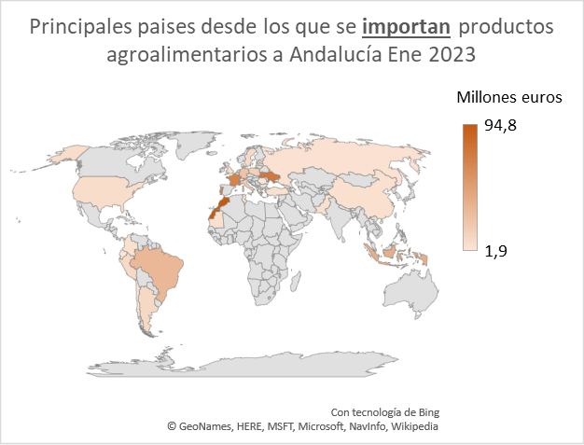
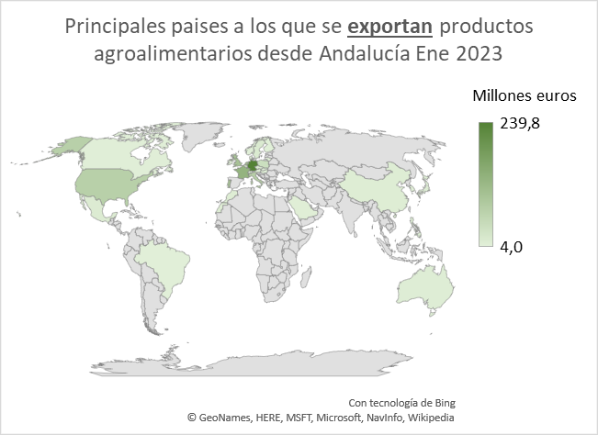

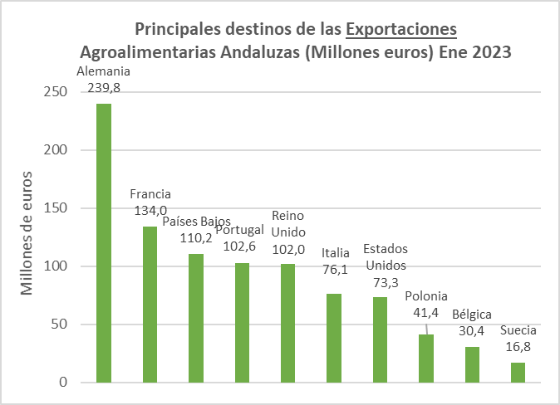
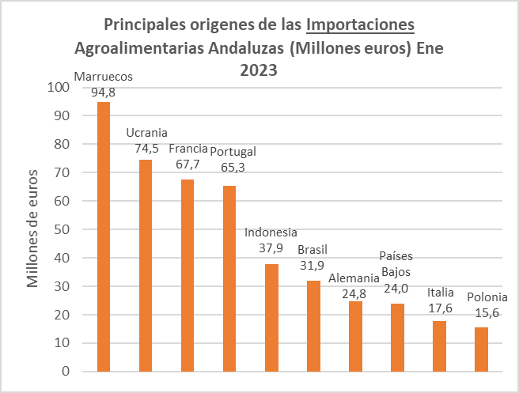

Resto |  | 250 |  |  | Resto |  | 164

Ranking productos
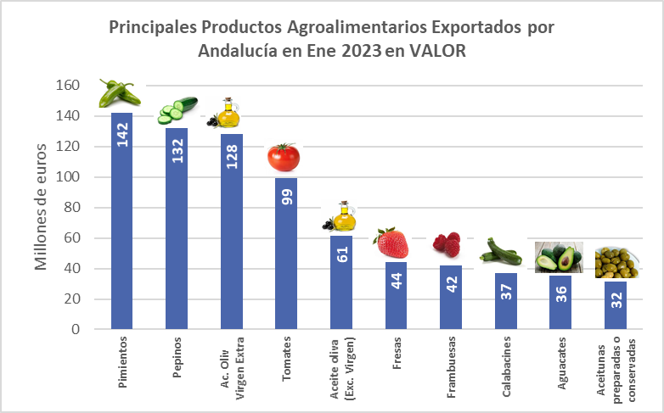
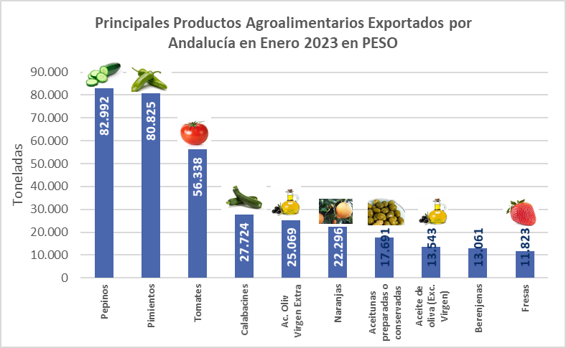
CUADRO Nº6 |  |  |  |  |  | CUADRO Nº7

Principales Productos Agroalimentarios Exportados por Andalucía en Ene de 2023 en valor |  |  |  |  |  | Principales Productos Agroalimentarios Exportados por Andalucía en Ene de 2023 en peso

 | Ranking en VALOR (MILES DE EUROS) |  |  |  |  |  | Ranking en PESO (TONELADAS)
Ranking | Producto | Valor Exportado Ene 2023 (Miles Euros) | Valor Exportado Ene 2022 (Miles Euros) | % variacion periodo 2023/2022 | % valor sobre total agroalimentario | Ranking | Producto | Cantidad Exportada Ene 2023 (Toneladas) | Cantidad Exportada Ene 2022 (Toneladas) | % variacion periodo 2023/2022 | % peso sobre total agroalimentario
1 | 07096010 -- PIMIENTOS DULCES, DEL GENERO CAPSICUM O DEL GENERO PIMENTA, FRESCOS O REFRIGERADOS. | 142,365 | 136,681 | 4.2% | 12.0% | 1 | 07070005 -- (DESDE 01.01.98) PEPINOS, FRESCOS O REFRIGERADOS. | 82,992 | 96,589 | -14.1% | 13.5%
2 | 07070005 -- (DESDE 01.01.98) PEPINOS, FRESCOS O REFRIGERADOS. | 131,963 | 116,182 | 13.6% | 11.1% | 2 | 07096010 -- PIMIENTOS DULCES, DEL GENERO CAPSICUM O DEL GENERO PIMENTA, FRESCOS O REFRIGERADOS. | 80,825 | 91,023 | -11.2% | 13.2%
3 | 15092000 -- ACEITE DE OLIVA VIRGEN EXTRA. | 128,187 | 121,158 | 5.8% | 10.8% | 3 | 07020000 -- (DESDE 01.01.98) TOMATES FRESCOS O REFRIGERADOS. | 56,338 | 63,518 | -11.3% | 9.2%
4 | 07020000 -- (DESDE 01.01.98) TOMATES FRESCOS O REFRIGERADOS. | 99,394 | 104,354 | -4.8% | 8.4% | 4 | 07099310 -- (DESDE 01.01.12) CALABACINES (ZAPALLITOS), FRESCOS O REFRIGERADOS. | 27,724 | 28,217 | -1.7% | 4.5%
5 | 15099000 -- ACEITE DE OLIVA Y SUS FRACCIONES, INCLUSO REFINADO, PERO SIN MODIFICAR QUIMICAMENTE (EXCEPTO VIRGEN). | 61,380 | 47,914 | 28.1% | 5.2% | 5 | 15092000 -- ACEITE DE OLIVA VIRGEN EXTRA. | 25,069 | 32,672 | -23.3% | 4.1%
6 | 08101000 -- (DESDE 01.01.2000) FRESAS, FRESCAS. | 44,105 | 37,863 | 16.5% | 3.7% | 6 | 08051022 -- (DESDE 01.01.2017) NARANJAS DULCES NAVEL FRESCAS | 22,296 | 28,493 | -21.7% | 3.6%
7 | 08102010 -- FRAMBUESAS, FRESCAS. | 42,035 | 26,088 | 61.1% | 3.5% | 7 | 20057000 -- (DESDE 01.01.2008) ACEITUNAS, PREPARADAS O CONSERVADAS (EXCEPTO EN VINAGRE O ACIDO ACETICO), SIN CONGELAR. | 17,691 | 20,303 | -12.9% | 2.9%
8 | 07099310 -- (DESDE 01.01.12) CALABACINES (ZAPALLITOS), FRESCOS O REFRIGERADOS. | 36,841 | 50,491 | -27.0% | 3.1% | 8 | 15099000 -- ACEITE DE OLIVA Y SUS FRACCIONES, INCLUSO REFINADO, PERO SIN MODIFICAR QUIMICAMENTE (EXCEPTO VIRGEN). | 13,543 | 14,936 | -9.3% | 2.2%
9 | 08044000 -- (DESDE 01.01.2000) AGUACATES, FRESCOS O SECOS. | 35,546 | 31,681 | 12.2% | 3.0% | 9 | 07093000 -- BERENJENAS, FRESCAS O REFRIGERADAS. | 13,061 | 13,590 | -3.9% | 2.1%
10 | 20057000 -- (DESDE 01.01.2008) ACEITUNAS, PREPARADAS O CONSERVADAS (EXCEPTO EN VINAGRE O ACIDO ACETICO), SIN CONGELAR. | 31,625 | 31,195 | 1.4% | 2.7% | 10 | 08101000 -- (DESDE 01.01.2000) FRESAS, FRESCAS. | 11,823 | 9,711 | 21.7% | 1.9%
11 | 07093000 -- BERENJENAS, FRESCAS O REFRIGERADAS. | 19,966 | 21,529 | -7.3% | 1.7% | 11 | 08044000 -- (DESDE 01.01.2000) AGUACATES, FRESCOS O SECOS. | 10,734 | 11,010 | -2.5% | 1.7%
12 | 15121990 -- (DESDE 01.01.2004) ACEITES DE GIRASOL, DE CARTAMO, Y SUS FRACCIONES, INCLUSO REFINADOS, PERO SIN MODIFICAR QUIMICAMENTE (EXCEPTO EN BRUTO O QUE SE DESTINEN A USOS TECNICOS O INDUSTRIALES). | 19,468 | 25,061 | -22.3% | 1.6% | 12 | 15121990 -- (DESDE 01.01.2004) ACEITES DE GIRASOL, DE CARTAMO, Y SUS FRACCIONES, INCLUSO REFINADOS, PERO SIN MODIFICAR QUIMICAMENTE (EXCEPTO EN BRUTO O QUE SE DESTINEN A USOS TECNICOS O INDUSTRIALES). | 10,341 | 11,523 | -10.3% | 1.7%
13 | 15109000 -- LOS DEMAS ACEITES EN BRUTO Y SUS FRACCIONES OBTENIDOS EXCLUSIVAMENTE DE ACEITUNA, INCLUSO REFINADOS, PERO SIN MODIFICAR QUIMICAMENTE, Y MEZCLAS DE ESTOS ACEITES O FRACCIONES CON LOS ACEITES O FRACCIONES DE LA PARTIDA 1509 (EXCEPTO ACEITE DE ORUJO DE OLIVA EN BRUTO). | 18,502 | 14,614 | 26.6% | 1.6% | 13 | 07051900 -- LECHUGAS (LACTUCA SATIVA), FRESCAS O REFRIGERADAS (EXCEPTO LECHUGAS REPOLLADAS). | 9,084 | 9,692 | -6.3% | 1.5%
14 | 08051022 -- (DESDE 01.01.2017) NARANJAS DULCES NAVEL FRESCAS | 18,249 | 18,892 | -3.4% | 1.5% | 14 | 07051100 -- (DESDE 01.01.2000) LECHUGAS REPOLLADAS, FRESCAS O REFRIGERADAS. | 8,972 | 10,003 | -10.3% | 1.5%
15 | 21069098 -- (DESDE 01.01.95) PREPARACIONES ALIMENTICIAS NO EXPRESADAS NI COMPRENDIDAS EN OTRAS PARTIDAS, (EXCEPTO PREPARACIONES ALCOHOLICAS COMPUESTAS (SALVO LAS PREPARADAS CON SUSTANCIAS AROMATICAS), DE LAS UTILIZADAS PARA ELABORACION DE BEBIDAS; SIN GRASAS DE LECHE O MENOS 1,5% EN PESO; SIN SACAROSA O ISOGLUCOSA O MENOS 5% PESO, SIN ALMIDON O FECULA O GLUCOSA O MENOS 5% PESO, Y JARABES DE AZUCAR AROMATIZADOS O CON COLORANTES AÑADIDOS). (HASTA 31.12.06) TAMBIEN SE EXCEPTUABA: PREPARACIONES FONDUE. | 14,737 | 12,140 | 21.4% | 1.2% | 15 | 07041010 -- (HASTA 31.12.99) COLIFLORES Y BRECOLES, FRESCOS O REFRIGERADOS, DEL 15 DE ABRIL AL 30 DE NOVIEMBRE. | 7,313 | 6,905 | 5.9% | 1.2%
16 | 03075200 -- (DESDE 01.01.2017) PULPO "OCTOPUS SPP.", CONGELADO | 11,344 | 8,975 | 26.4% | 1.0% | 16 | 21012092 -- (DESDE 01.01.95) PREPARACIONES A BASE DE EXTRACTOS, DE ESENCIAS O CONCENTRADOS DE TE O YERBA MATE. | 6,434 | 6,461 | -0.4% | 1.0%
17 | 07051900 -- LECHUGAS (LACTUCA SATIVA), FRESCAS O REFRIGERADAS (EXCEPTO LECHUGAS REPOLLADAS). | 10,249 | 11,576 | -11.5% | 0.9% | 17 | 08102010 -- FRAMBUESAS, FRESCAS. | 5,889 | 3,099 | 90.0% | 1.0%
18 | 07032000 -- AJOS, FRESCOS O REFRIGERADOS. | 9,959 | 10,284 | -3.2% | 0.8% | 18 | 11010011 -- (DESDE 01.01.95) HARINA DE TRIGO DURO. | 5,593 | 5,598 | -0.1% | 0.9%
19 | 07051100 -- (DESDE 01.01.2000) LECHUGAS REPOLLADAS, FRESCAS O REFRIGERADAS. | 9,923 | 11,346 | -12.5% | 0.8% | 19 | 07061000 -- ZANAHORIAS Y NABOS, FRESCOS O REFRIGERADOS. | 5,500 | 5,429 | 1.3% | 0.9%
20 | 07041010 -- (HASTA 31.12.99) COLIFLORES Y BRECOLES, FRESCOS O REFRIGERADOS, DEL 15 DE ABRIL AL 30 DE NOVIEMBRE. | 9,057 | 8,563 | 5.8% | 0.8% | 20 | 15109000 -- LOS DEMAS ACEITES EN BRUTO Y SUS FRACCIONES OBTENIDOS EXCLUSIVAMENTE DE ACEITUNA, INCLUSO REFINADOS, PERO SIN MODIFICAR QUIMICAMENTE, Y MEZCLAS DE ESTOS ACEITES O FRACCIONES CON LOS ACEITES O FRACCIONES DE LA PARTIDA 1509 (EXCEPTO ACEITE DE ORUJO DE OLIVA EN BRUTO). | 5,235 | 7,373 | -29.0% | 0.9%

 | TOTAL 20 PRIMEROS PRODUCTOS | 894,895 | 846,588 | 5.7% | 75.2% |  | TOTAL 20 PRIMEROS PRODUCTOS | 426,456 | 476,146 | -10.4% | 69.4%

Total Agroalimentario* |  | 1,189,761 | 1,129,145 | 5.4% | 100.00% | Total Agroalimentario* |  | 614,085 | 685,012 | -10.4% | 100.00%
Total ** |  | 3,205,825 | 3,017,252 | 6.2% | 37.11% | Total ** |  | 2,910,701 | 2,746,045 | 6.0% | 21.10%
 | Fuente: Instituto de Comercio Exterior (ICEX)
 | Nota: Datos definitivos hasta 2020. 2021 y 2022 provisionales. Datos a nivel de arancel.
 | *En el Total Agroalimentario se encuentran incluidos los sectores 1 y 2 del ICEX (1 Agroalimentarios y 2 Bebidas).
 | ** En el Total se encuentran incluidos los sectores 1,2,3 y 4 del ICEX (1 Agroalimentarios, 2 Bebidas, 3 Bienes de consumo y 4 Productos industriales y tecnología).

